1118
faviconあった | main.blade.php
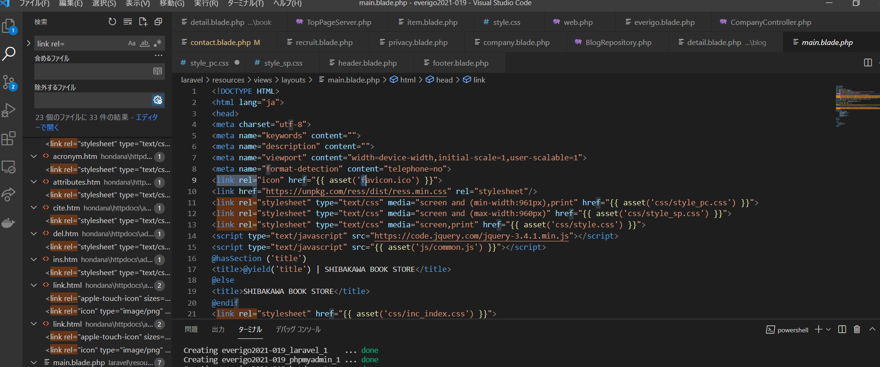

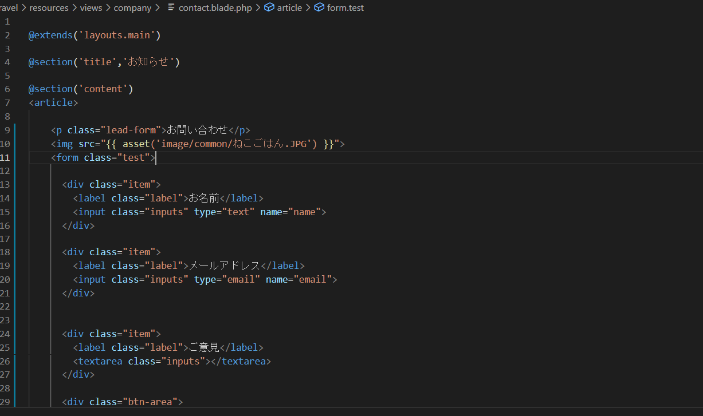

サイトを参考に追加・画像は微妙に左にずれて変だったので消した

コード参考
https://niwacan.com/1398-laravel-html-css/
ララベルの配置参考
https://niwacan.com/1398-laravel-html-css/

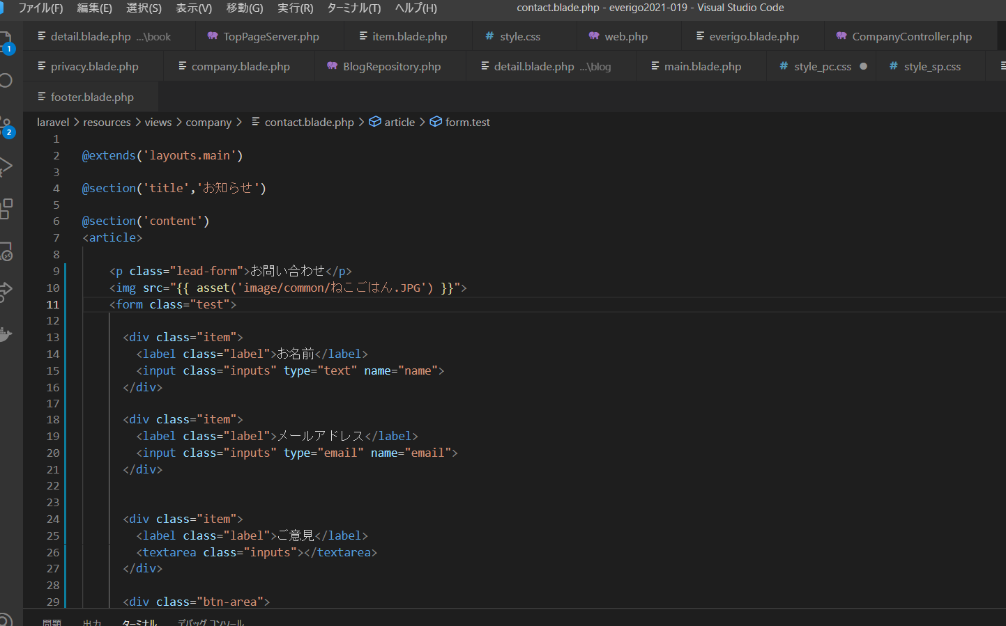

CSSを追加するためにクラスを追加する

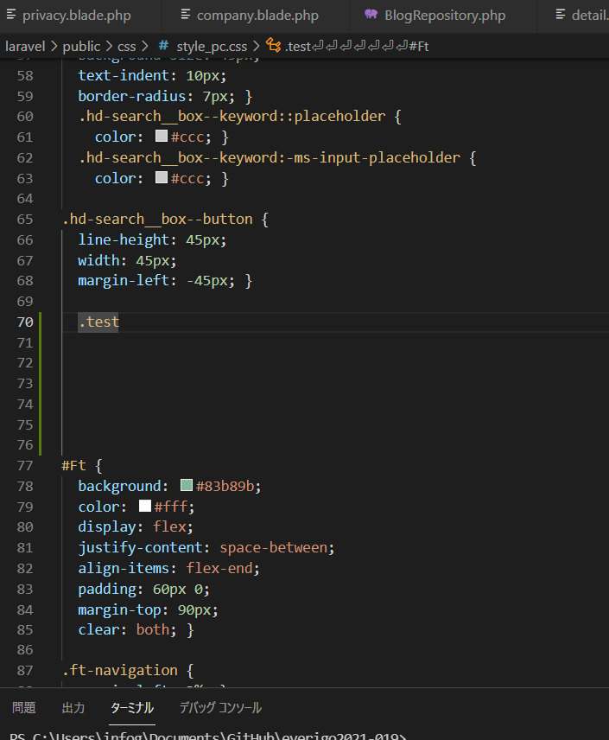

ヘッダーの略

メインの所を作っていくので真ん中に作成

フッターの略

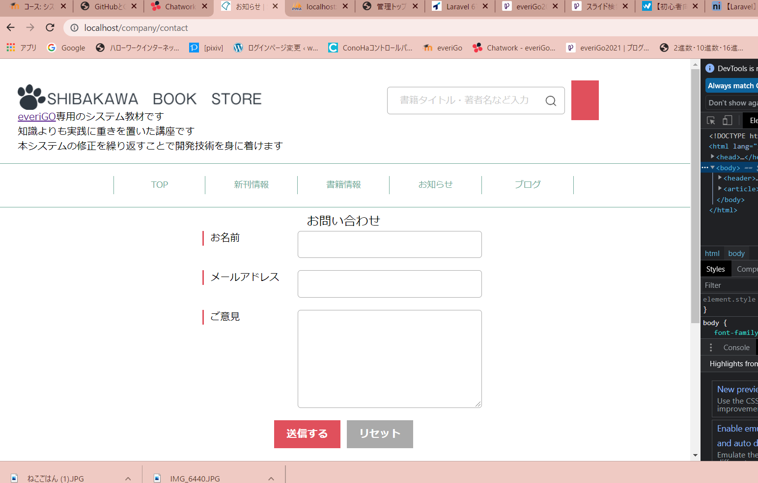

謎のボタンできてしまったがよくわからない

一応できた

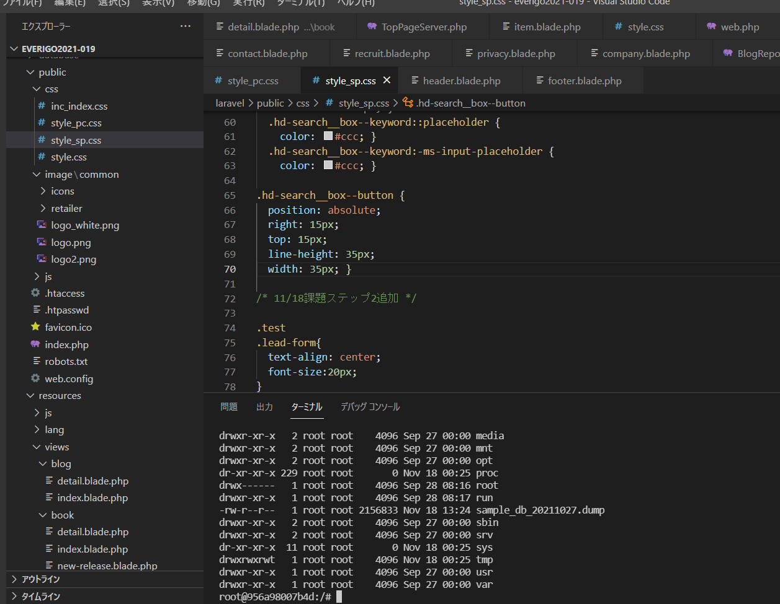

一応できた日付変え忘れたけど。。

